상품제안서
비벨로 양장 다이어리 밴드형 심플 25절 | 상품코드: F20529

 |  |  |  |  |  |  | 02-412-0044 | www.easy1.co.kr
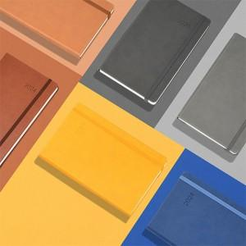

【상세/제작정보】 | 내지-노트식

【인쇄/포장옵션】 | 불박 / 포장불가능

【공급단가】 | 수량 | 100~ | 300~ | 500~ | 1,000~ | 3,000~
*VAT별도 | 단가 | 10,120원 | 9,750원 | 9,370원 | 9,000원 | 8,770원

【상품 URL】 | http://www.easy1.co.kr/src/goods_detail.php?gdno=20529

